상품제안서
카카오 여행 파우치 S | 상품코드: S40460

 |  |  |  |  |  |  | 02-713-8555 | www.synergygift.co.kr
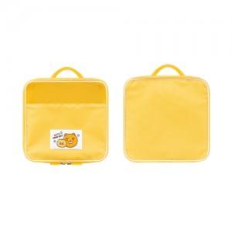

【상세/제작정보】 | <p>​<span id="husky_bookmark_end_1740634353446"></span>&nbsp;</p>

【인쇄/포장옵션】 | 스티커 / OPP(비닐)

【공급단가】 | 수량 | 50~ | 100~ | 500~ | 1,000~ | 3,000~
*VAT별도 | 단가 | 7,070원 | 6,960원 | 6,750원 | 6,580원 | 6,450원

【상품 URL】 | https://www.synergygift.co.kr:443/src/goods_detail.php?gdno=40460

